投稿記入用
地球環境基金Instagram・Facebook用原稿

 | 原稿記載日 | 2026-03-30
 | 掲載希望日
 | 投稿依頼者 | 名前
発信内容（原稿） |  |  | バイトカウンタ
 |  |  | 0

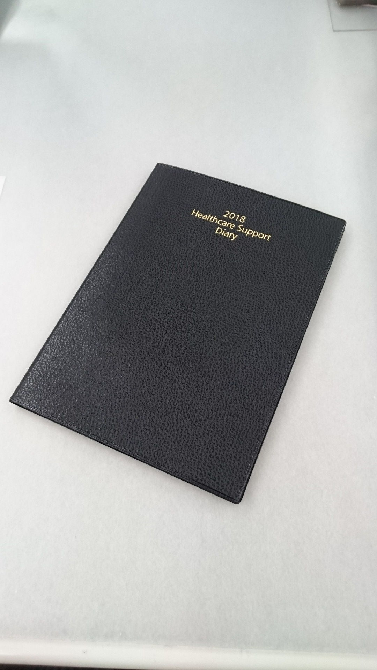
※投稿のご依頼は開催日の10日前までにお願いいたします
※いただいた掲載本文等は、若干変更する可能性がございますことをご了承いただければ幸いです。

